Sheet1
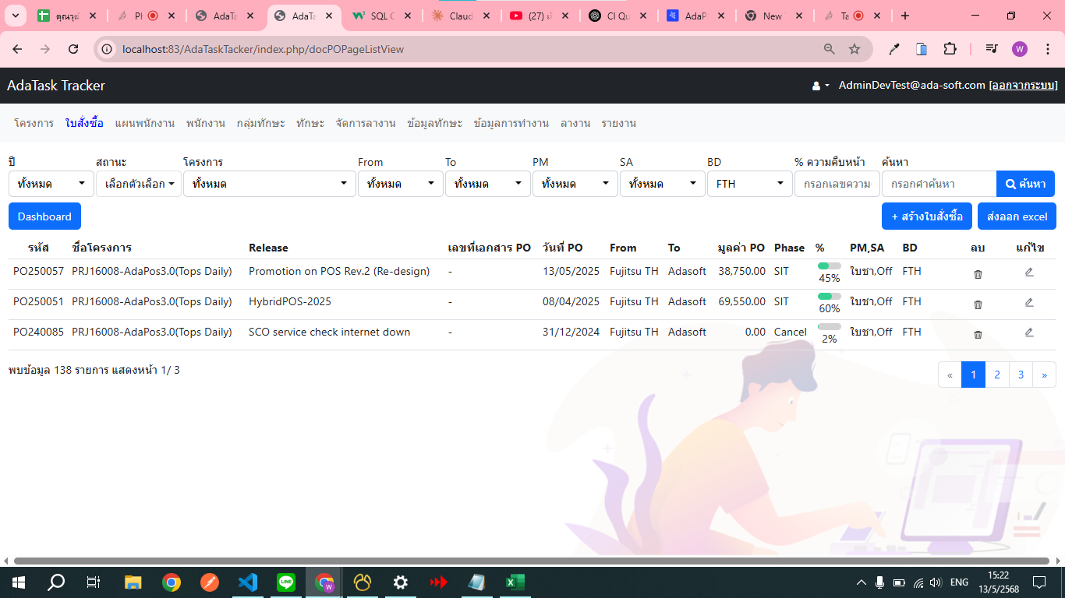

summary มูลค่า PO

สร้างสิทธิ guest
1 ปัจจุบัน BD เห็นแค่ไหนแค่นั้น(เมนู)
2 ข้อมูลทักษะ

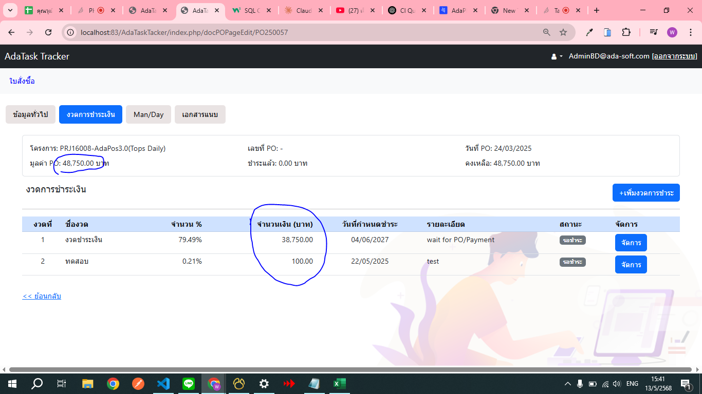

แจ้งเตือนการแสดงยอด PO ไม่เท่ากับยอดงวด
มูลค่ารวมงวดชำระเงิน(ยอดรวมงวด)ยังไม่ตรงมูลค่าPO(มูลค่าPO)

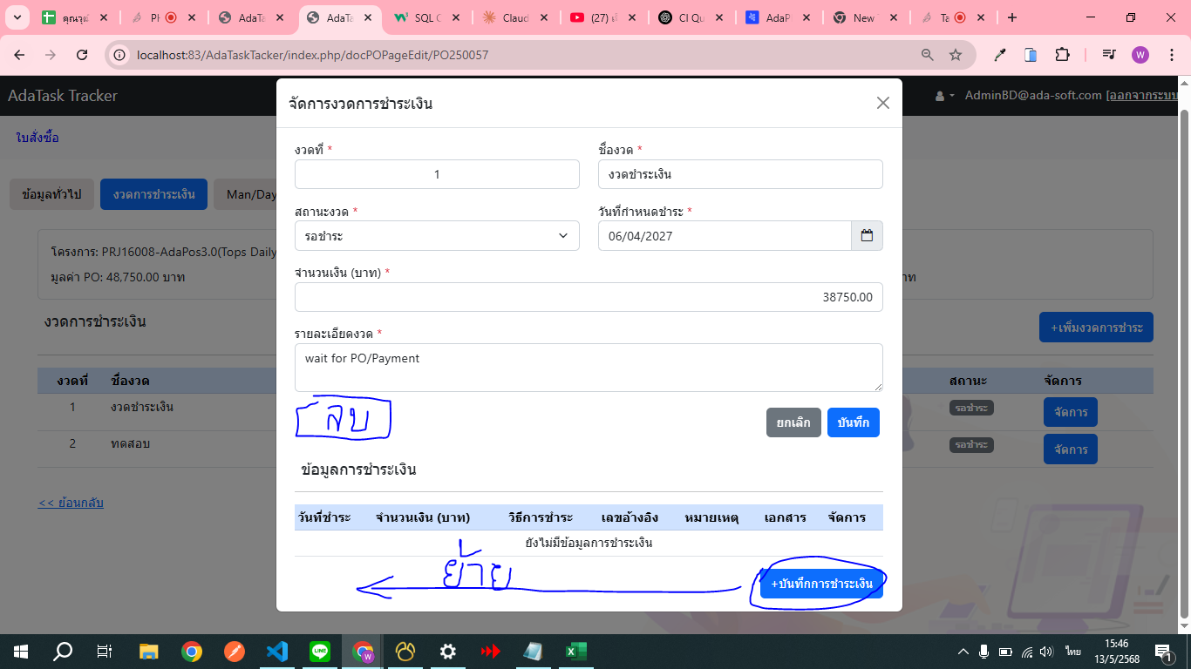

เพิ่มปุ่มลบ
เงื่อนไข ถ้าไม่มีข้อมูลชำระเงิน ให้แสดง else ไม่แสดง

เปลี่ยนคำในปุ่ม บันทึกการชำระเงินเป็น เพิ่มข้อมูลการชำระ

1 | ยอดทั้งหมด | 78 | 87 | 27832238.25 | 20104913.75 | 4619244.25 | 15485669.5
2 | ยอดจ่ายแล้วทั้งหมด | 16 | 16 | 5179044.25 | 5179044.25 | 4619244.25 | 0
3 | ยอดค้างจ่าย + ใกล้ครบ 30 วัน | 45 | 45 | 7657371.75 | 6903049.5 | 0 | 6903049.5
4 | ยอดรอชำระ ยังไม่ครบกำหนด + ไกลเกิน 30 วัน | 24 | 27 | 15617822.25 | 8644820 | 62200 | 8582620
 |  |  |  |  | 20104913.75

